상품제안서
애니존 USB & OTG 멀티 카드리더기 ANY-HUB10 | 상품코드: F31903

 |  |  |  |  |  |  | 02-412-0044 | www.easy1.co.kr
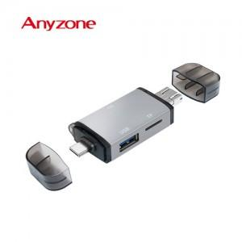

【상세/제작정보】 | 카톤 미만 배송비 : 4.000원 (1box 100개)

【인쇄/포장옵션】 | 실크, 레이저 / 시판박스

【공급단가】 | 수량 | 100~ | 300~ | 500~ | 1,000~ | 3,000~
*VAT별도 | 단가 | 8,400원 | 8,260원 | 8,050원 | 7,910원 | 7,700원

【상품 URL】 | https://dev.easy1.co.kr:443/src/goods_detail.php?gdno=31903

